C III 3 - hj 2_13 S

Statistisches Amt
für Hamburg und Schleswig-Holstein

 | STATISTISCHE BERICHTE
 | Kennziffer: C III 3 - hj 2/13 SH

Rinderbestände und Rinderhaltungen
am 3. November 2013 in Schleswig-Holstein
Auswertung aus dem Herkunftssicherungs- und Informationssystem Tier (HIT)

 |  | Herausgegeben am: 21. Januar 2014

Vorbemerkungen (S.4)
Rechtsgrundlage
Rechtsgrundlage für diese Erhebung ist das Agrar-statistikgesetz (AgrStatG) in der Fassung der Bekannt-machung vom 17. Dezember 2009 (BGBl. I S. 3886), das zuletzt durch Artikel 13 Absatz 5 des Gesetzes vom 12. April 2012 (BGBl. I S. 579) geändert worden ist.
Anmerkungen zur Methode
Bundesweit erstmalig wurden die Rinderdaten mit der Viehbestandserhebung am 3. Mai 2008 durch die sekundärstatistische Auswertung einer Verwaltungs-datenbank statt durch eine Befragung der landwirt-schaftlichen Betriebe gewonnen. Der Bestand an Rindern wird seitdem halbjährlich aus dem Herkunftssicherungs- und Informationssystem Tier (HIT) ermittelt und ersetzt für den Bereich der Rinderhaltung die Viehbestandserhebung. Die Zahlen über den Rinderbestand werden regelmäßig zweimal jährlich im Mai und November total veröffentlicht. Dies ermöglicht die Veröffentlichung von Bestandsgrößen-klassen, Rinderrassen sowie regionalisierten Ergebnissen nach Kreisen und Gemeinden.
Gemeindeergebnisse der Rinder- und Kuhbestände vom Mai und November sind auf Anfrage beim Statistischen Amt für Hamburg und Schleswig-Holstein als Exceldatei erhältlich.
Durch die Auswertung dieser Meldungen ergeben sich in der Darstellung und Struktur der statistischen Ergebnisse einige Änderungen zu dem in der Landwirtschaftszählung 2010 (LZ 2010) bzw. bis 2007 verwendeten Erhebungsverfahren, so dass die Ergebnisse mit den aufgrund der statistischen Erhebungen ermittelten Resultaten nur unter Einschränkungen zu Vergleichszwecken herangezogen werden können.
Die Auswertung erfolgt auf Einzeltierbasis aller als landwirtschaftlich gekennzeichneten Rinderhaltungen – unabhängig von der Größe des Viehbestandes – und wird auf Halterebene zusammengeführt.
Im HIT werden tierseuchenrechtliche Rinderhaltungen erfasst, keine landwirtschaftlichen Betriebe. Ein landwirt-schaftlicher Betrieb kann mehrere Ställe für seine Rinder bewirtschaften, welche in der HIT-Daten-bank unter Umständen einzeln als „Haltungen“ geführt werden. Somit gibt es mehr solcher Haltungen als landwirtschaftliche Betriebe mit Rindern, wie sie bisher in den Ergebnissen der Viehbestandserhebung ausgewiesen wurden.
Merkmale wie die Nutzungsrichtung der Kühe (Milch- oder Ammenkuh) sowie der Nutzungszweck (Tiere zur Zucht bzw. Schlachtung) können nicht direkt dem HIT entnommen werden, sondern müssen anhand von Hilfsmerkmalen (Produktionsrichtung, Rasse, Abkalbestatus, Alter, Geschlecht) berechnet werden. Die Milchkühe werden unter Berücksichtigung von Rasse und Produktionsrichtung abgeleitet.
So weichen die Bestandskategorien der Rinder zum Teil von den bis 2007 verwendeten Bezeichnungen ab. Bis dahin wurden bei den Kühen nur die 2 Jahre und älteren Tiere erfasst, während jetzt auch Tiere unter 2 Jahren ausgewertet werden.
Hinweis:
Ergebnisse zu Schaf- und Schweinebeständen werden in der Reihe C III 1 – hj 1 und 2 veröffentlicht.
Bundeszahlen veröffentlicht das Statistische Bundesamt in seiner Fachserie 3 „Land- und Forstwirtschaft, Fischerei“, Reihe 4.1.

Grafik 1 (S.16)
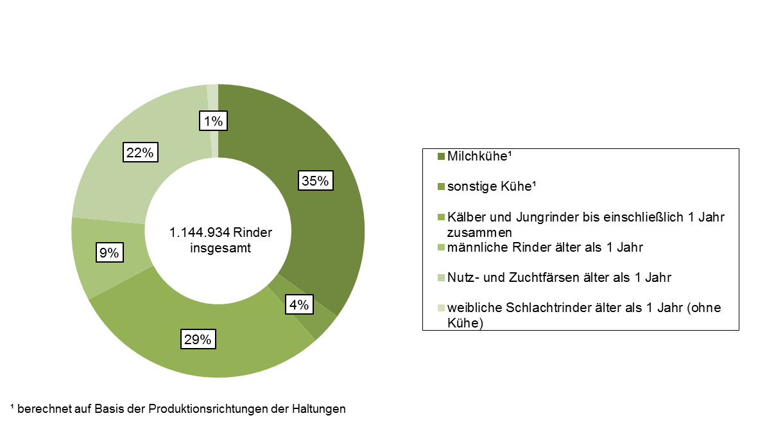
1. Rinderbestand in Schleswig-Holstein am 3. November 2013 nach Kategorien – in Prozent –

Grafik 2 (S.17)
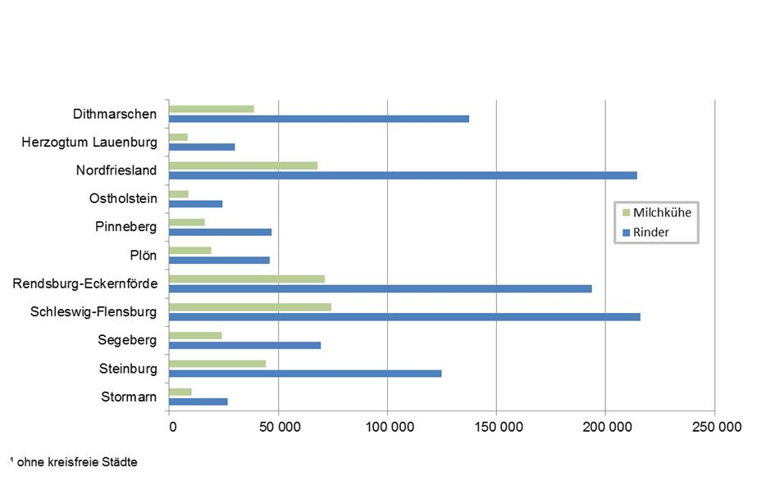
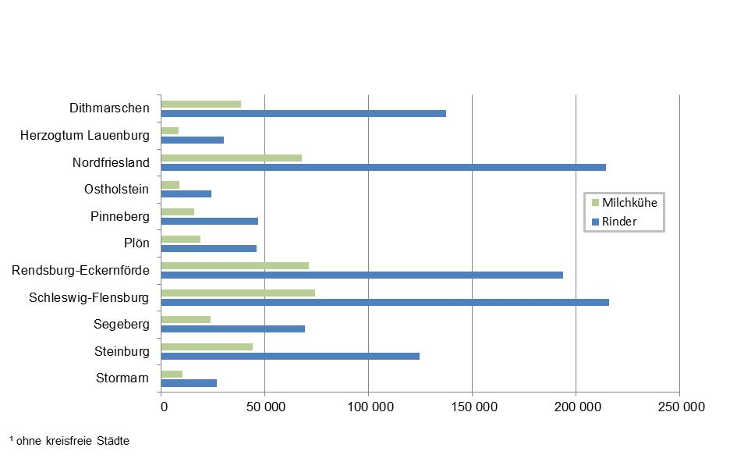
2. Rinder- und Milchkuhbestände in Schleswig-Holstein am 3. November 2013 nach Kreisen1 – Anzahl Tiere –

Grafik 3 (S.18)
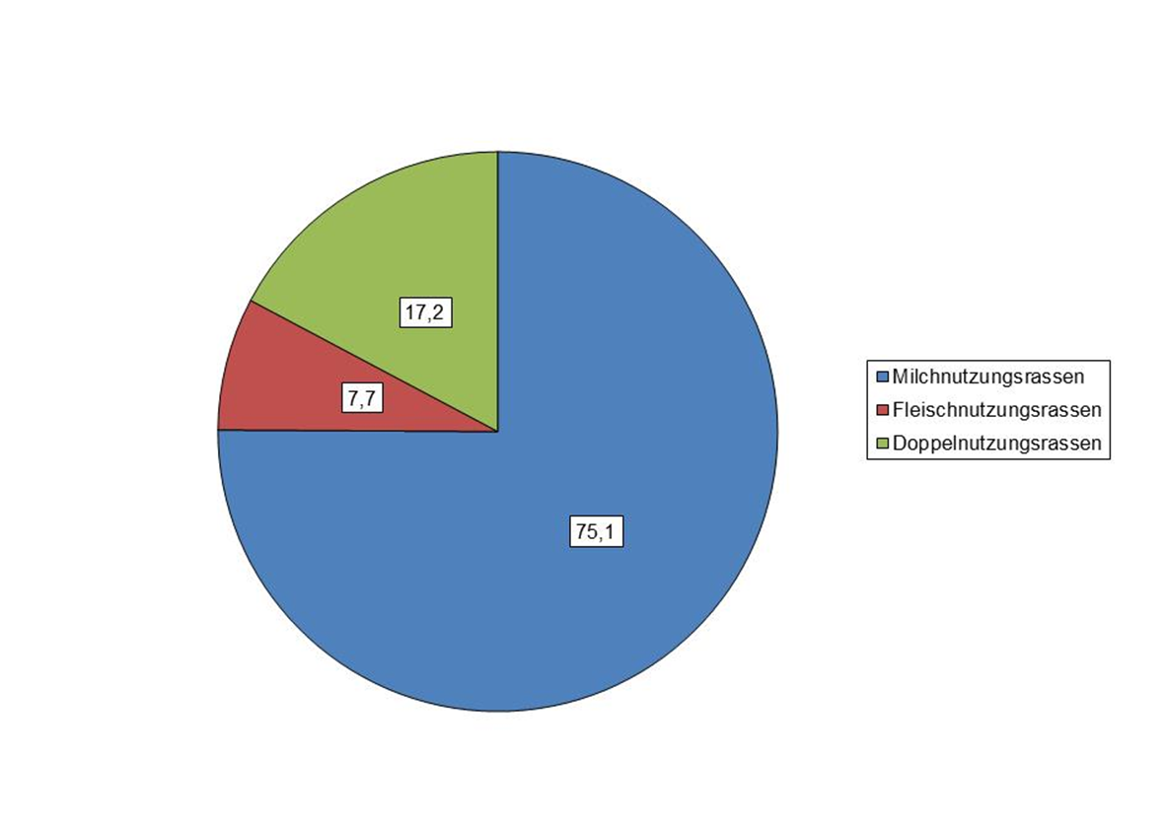
3. Rinderbestand in Schleswig-Holstein am 3. November 2013 nach Nutzungsrichtung (in Prozent)

